ex6
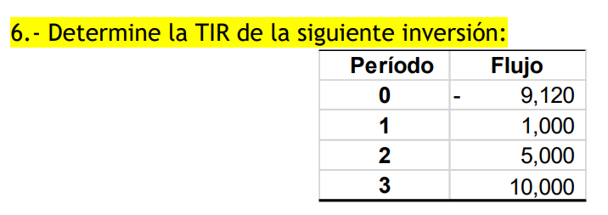

asumo | 25%
 | Periodo | 0 | 1 | 2 | 3 | VPN | TIR
 | flujo | -9120 | 1000 | 5000 | 10000 |  | 25.00%
 | tasa | 25% | 25% | 25% | 25%
 | flujo desc | -9120 | 800 | 3200 | 5120 | 4.6437889978E-08

ex13
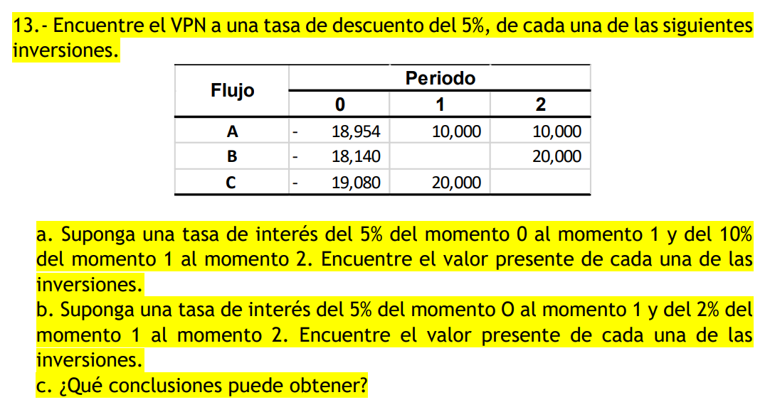

 |  |  |  |  | a) |  |  |  |  | b)
periodo | 0 | 1 | 2 | VPN | periodo | 0 | 1 | 2 | VPN | periodo | 0 | 1 | 2 | VPN
flujo neto | -18954 | 10000 | 10000 |  | flujo neto | -18954 | 10000 | 10000 |  | flujo neto | -18954 | 10000 | 10000
tasa | 5% | 5% | 5% |  | tasa | 5% | 5% | 10% |  | tasa | 5% | 5% | 2%
f desc | -18954 | 9523.8095238 | 9070.2947846 | -359.89569161 | f desc | -18954 | 9523.8095238 | 8264.4628099 | -1165.7276663 | f desc | -18954 | 9523.8095238 | 9611.6878124 | 181.49733619

periodo | 0 | 1 | 2 | VPN | periodo | 0 | 1 | 2 | VPN | periodo | 0 | 1 | 2 | VPN
flujo neto | -18140 | 0 | 20000 |  | flujo neto | -18140 | 0 | 20000 |  | flujo neto | -18140 | 0 | 20000
tasa | 5% | 5% | 5% |  | tasa | 5% | 5% | 10% |  | tasa | 5% | 5% | 2%
f desc | -18140 | 0 | 18140.589569 | 0.589569161 | f desc | -18140 | 0 | 16528.92562 | -1611.0743802 | f desc | -18140 | 0 | 19223.375625 | 1083.3756248

periodo | 0 | 1 | 2 | VPN | periodo | 0 | 1 | 2 | VPN | periodo | 0 | 1 | 2 | VPN
flujo neto | -19080 | 20000 | 0 |  | flujo neto | -19080 | 20000 | 0 |  | flujo neto | -19080 | 20000 | 0
tasa | 5% | 5% | 5% |  | tasa | 5% | 5% | 10% |  | tasa | 5% | 5% | 2%
f desc | -19080 | 19047.619048 | 0 | -32.380952381 | f desc | -19080 | 19047.619048 | 0 | -32.380952381 | f desc | -19080 | 19047.619048 | 0 | -32.380952381

 |  |  |  |  | c)
 |  |  |  |  | en el primer caso, como la r va en aumento y aparte mientras más lejano más se descuenta en el VP,
 |  |  |  |  | el VPN se ve afectado y se va a -vos. Como en el otro caso la r disminuye conforme avanza el tiempo, el descuento no crece tanto al elevar un numero menor a mayores potencias, entonces la VPN no va tan abajo.

ex14
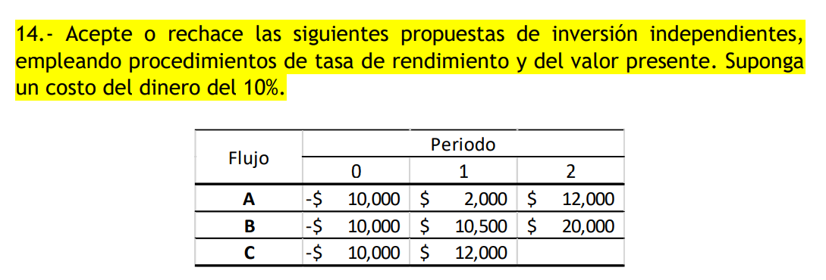

10% |  |  |  | VPN | TIR
A | 0 | 1 | 2
flujo neto | -10000 | 2000 | 12000
tasa | 10% | 10% | 10%
f desc | -10000 | 1818.1818182 | 9917.3553719 | 1735.5371901 | 20.00%

10% |  |  |  | VPN | TIR
B | 0 | 1 | 2
flujo neto | -10000 | 10500 | 20000
tasa | 10% | 10% | 10% |  | 103%
f desc | -10000 | 9545.4545455 | 16528.92562 | 16074.380165 | 103.35%

20% |  |  |  | VPN | TIR
C | 0 | 1 | 2
flujo neto | -10000 | 12000
tasa | 20% | 20% | 20%
f desc | -10000 | 10000.000467 | 0 | 0.00046664429647 | 20.00%

ex15d
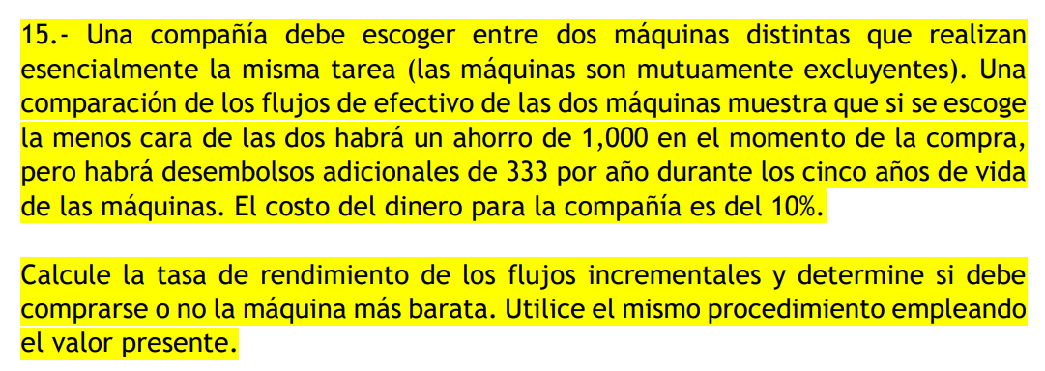

 | 10%
 | 0 | 1 | 2 | 3 | 4 | 5 | VPN | TIR | VPN/i
flujo | -2000 | 1000 | 1000 | 1000 | 1000 | 1000
tasa | 10% | 10% | 10% | 10% | 10% | 10%
desc | -2000 | 909.09090909 | 826.44628099 | 751.3148009 | 683.01345537 | 620.92132306 | 1790.7867694 | 41% | -0.8953933847
flujo | -1000 | 1333 | 1333 | 1333 | 1333 | 1333
tasa | 10% | 10% | 10% | 10% | 10% | 10%
desc | -1000 | 1211.8181818 | 1101.6528926 | 1001.5026296 | 910.456936 | 827.68812364 | 4053.1187636 | 131% | -4.0531187636 |  | conviene la barata, pq invierto x y me regresa 4.05 veces x, con TIR 131% (mayor a 41% de la más cara)

i | -2000 | g | -1000
10% | 0 | 1 | 2 | 3 | 4 | 5 | VPN
cara | -2000 | -1000 | -1000 | -1000 | -1000 | -1000
desc | -2000 | -909.09090909 | -826.44628099 | -751.3148009 | -683.01345537 | -620.92132306 | -5790.7867694
barata | -1000 | -833 | -833 | -833 | -833 | -833
desc | -1000 | -757.27272727 | -688.42975207 | -625.84522915 | -568.95020832 | -517.22746211 | -4157.7253789
 | inv
0.5 | -1100 | -1200 | -1300 | -1400 | -1500 | -1600 | -1700 | -1800 | -1900 | -2000 | -2100 | -2200 | -2300 | -2400 | -2500 | -2600 | -2700 | -2800 | -2900 | -3000 | -3100 | -3200 | -3300 | -3400 | -3500 | -3600 | -3700 | -3800 | -3900 | -4000
VPN(cara) | -3184.9327232 | -3474.4720616 | -3764.0114001 | -4053.5507386 | -4343.0900771 | -4632.6294155 | -4922.168754 | -5211.7080925 | -5501.2474309 | -5790.7867694 | -6080.3261079 | -6369.8654463 | -6659.4047848 | -6948.9441233 | -7238.4834618 | -7528.0228002 | -7817.5621387 | -8107.1014772 | -8396.6408156 | -8686.1801541 | -8975.7194926 | -9265.2588311 | -9554.7981695 | -9844.337508 | -10133.876846 | -10423.416185 | -10712.955523 | -11002.494862 | -11292.0342 | -11581.573539
VPN(bara) | -1551.8713327 | -1841.4106712 | -2130.9500096 | -2420.4893481 | -2710.0286866 | -2999.568025 | -3289.1073635 | -3578.646702 | -3868.1860404 | -4157.7253789 | -4447.2647174 | -4736.8040559 | -5026.3433943 | -5315.8827328 | -5605.4220713 | -5894.9614097 | -6184.5007482 | -6474.0400867 | -6763.5794252 | -7053.1187636 | -7342.6581021 | -7632.1974406 | -7921.736779 | -8211.2761175 | -8500.815456 | -8790.3547944 | -9079.8941329 | -9369.4334714 | -9658.9728099 | -9948.5121483
dif | 1633.0613905 | 1633.0613905 | 1633.0613905 | 1633.0613905 | 1633.0613905 | 1633.0613905 | 1633.0613905 | 1633.0613905 | 1633.0613905 | 1633.0613905 | 1633.0613905 | 1633.0613905 | 1633.0613905 | 1633.0613905 | 1633.0613905 | 1633.0613905 | 1633.0613905 | 1633.0613905 | 1633.0613905 | 1633.0613905 | 1633.0613905 | 1633.0613905 | 1633.0613905 | 1633.0613905 | 1633.0613905 | 1633.0613905 | 1633.0613905 | 1633.0613905 | 1633.0613905 | 1633.0613905
VPN barato y VPN caro
1000 + VP de 1000*0.5- 333 en 5 años | 1633.0613905
i cara | -1100
g cara | -550
0.5 | el gasto es 0.5 más chico que la inv

delta VPN = tamaño del gasto respecto a inversión
factor (g = i*factor) | diff
0 | -262.33199421
0.1 | 116.74668273
0.2 | 495.82535967
0.3 | 874.90403661
0.4 | 1253.9827136
0.5 | 1633.0613905
0.6 | 2012.1400674
0.7 | 2391.2187444
0.8 | 2770.2974213
0.9 | 3149.3760983
1 | 3528.4547752
1.1 | 3907.5334521
1.2 | 4286.6121291
1.3 | 4665.690806
1.4 | 5044.769483 |  | a menos q el gasto anual sea igual a la inversión inicial, siempre la VPN de la opcion barata implicará menos pérdida.
1.5 | 5423.8481599 |  | Por lo tanto, a menos q el gasto anual sea igual a la inversión inicial, siempre conviene la opción barata
1.6 | 5802.9268368
1.7 | 6182.0055138
1.8 | 6561.0841907
1.9 | 6940.1628677

ex18d
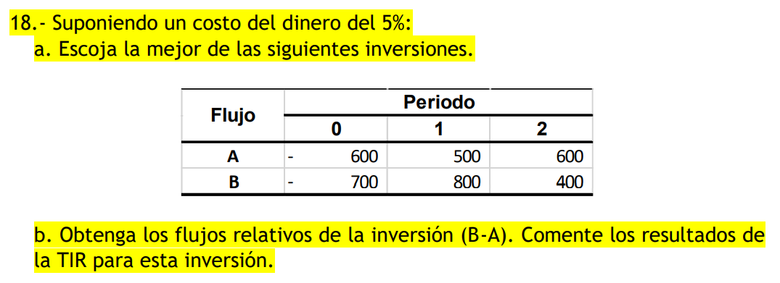

5%
 | 0 | 1 | 2 | VPN | TIR | VPN/i | 0.85714285714
flujo | -600 | 500 | 600
tasa | 5% | 5% | 5%
desc | -600 | 476.19047619 | 544.21768707 | 420.40816327 | 50% | -0.70068027211 | La A, ya que invierto 85% de lo que se requiere en B, pero tengo casi el mismo VPN y TIR
flujo | -700 | 800 | 400
tasa | 5% | 5% | 5%
desc | -700 | 761.9047619 | 362.81179138 | 424.71655329 | 52% | -0.60673793327
flujo rel | -100 | 300 | -200
tasa | 5% | 5% | 5%
desc | -100 | 285.71428571 | -181.40589569 | 4.3083900227 | 0% |  | No hay crecimiento en la inversión (TIR 0%), los ingresos apenas cubrieron los egresos de la inversión

o TIR menor a la expectativa pero mayor a 0: significa que los ingresos apenas cubren los egresos del proyecto y no se generan beneficios adicionales. o TIR menor a 0: significa que los ingresos no alcanzan a cubrir los egresos, por ende, el proyecto genera pérdidas.

ex21d
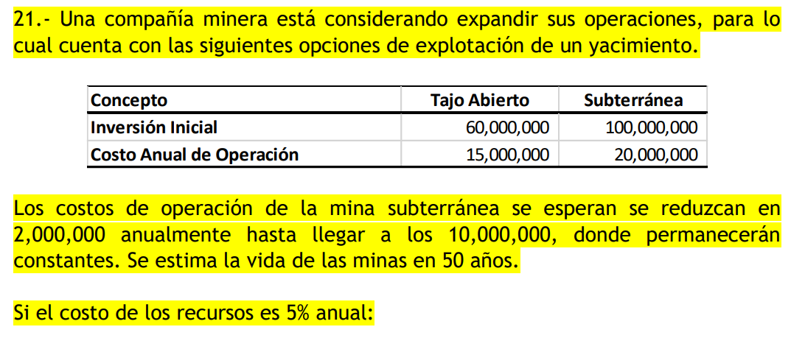

5%
 | 0 | 1 | 2 | 3 | 4 | 5 | 6 | 7 | 8 | 9 | 10 | 11 | 12 | 13 | 14 | 15 | 16 | 17 | 18 | 19 | 20 | 21 | 22 | 23 | 24 | 25 | 26 | 27 | 28 | 29 | 30 | 31 | 32 | 33 | 34 | 35 | 36 | 37 | 38 | 39 | 40 | 41 | 42 | 43 | 44 | 45 | 46 | 47 | 48 | 49 | 50 | VPN | TIR | VPN/i
tajo | -60000000 | 15000000 | 15000000 | 15000000 | 15000000 | 15000000 | 15000000 | 15000000 | 15000000 | 15000000 | 15000000 | 15000000 | 15000000 | 15000000 | 15000000 | 15000000 | 15000000 | 15000000 | 15000000 | 15000000 | 15000000 | 15000000 | 15000000 | 15000000 | 15000000 | 15000000 | 15000000 | 15000000 | 15000000 | 15000000 | 15000000 | 15000000 | 15000000 | 15000000 | 15000000 | 15000000 | 15000000 | 15000000 | 15000000 | 15000000 | 15000000 | 15000000 | 15000000 | 15000000 | 15000000 | 15000000 | 15000000 | 15000000 | 15000000 | 15000000 | 15000000
tasa | 5% | 5% | 5% | 5% | 5% | 5% | 5% | 5% | 5% | 5% | 5% | 5% | 5% | 5% | 5% | 5% | 5% | 5% | 5% | 5% | 5% | 5% | 5% | 5% | 5% | 5% | 5% | 5% | 5% | 5% | 5% | 5% | 5% | 5% | 5% | 5% | 5% | 5% | 5% | 5% | 5% | 5% | 5% | 5% | 5% | 5% | 5% | 5% | 5% | 5% | 5%
desc | -60000000 | 14285714.286 | 13605442.177 | 12957563.978 | 12340537.122 | 11752892.497 | 11193230.95 | 10660219.952 | 10152590.43 | 9669133.7433 | 9208698.8031 | 8770189.3363 | 8352561.2727 | 7954820.2597 | 7576019.2949 | 7215256.4714 | 6871672.8299 | 6544450.3142 | 6232809.823 | 5936009.3552 | 5653342.2431 | 5384135.4696 | 5127748.0663 | 4883569.587 | 4651018.6542 | 4429541.5755 | 4218611.0243 | 4017724.785 | 3826404.5571 | 3644194.8163 | 3470661.7298 | 3305392.1237 | 3147992.4987 | 2998088.094 | 2855321.9943 | 2719354.2803 | 2589861.2193 | 2466534.4946 | 2349080.471 | 2237219.4962 | 2130685.2345 | 2029224.0329 | 1932594.317 | 1840566.0162 | 1752920.0154 | 1669447.6337 | 1589950.1274 | 1514238.2165 | 1442131.6348 | 1373458.6998 | 1308055.9046 | 213838881.91 | 25% | -3.5639813651
sub | -100000000 | 20000000 | 18000000 | 16000000 | 14000000 | 12000000 | 10000000 | 10000000 | 10000000 | 10000000 | 10000000 | 10000000 | 10000000 | 10000000 | 10000000 | 10000000 | 10000000 | 10000000 | 10000000 | 10000000 | 10000000 | 10000000 | 10000000 | 10000000 | 10000000 | 10000000 | 10000000 | 10000000 | 10000000 | 10000000 | 10000000 | 10000000 | 10000000 | 10000000 | 10000000 | 10000000 | 10000000 | 10000000 | 10000000 | 10000000 | 10000000 | 10000000 | 10000000 | 10000000 | 10000000 | 10000000 | 10000000 | 10000000 | 10000000 | 10000000 | 10000000
tasa | 5% | 5% | 5% | 5% | 5% | 5% | 5% | 5% | 5% | 5% | 5% | 5% | 5% | 5% | 5% | 5% | 5% | 5% | 5% | 5% | 5% | 5% | 5% | 5% | 5% | 5% | 5% | 5% | 5% | 5% | 5% | 5% | 5% | 5% | 5% | 5% | 5% | 5% | 5% | 5% | 5% | 5% | 5% | 5% | 5% | 5% | 5% | 5% | 5% | 5% | 5%
desc | -100000000 | 19047619.048 | 16326530.612 | 13821401.577 | 11517834.647 | 9402313.9976 | 7462153.9664 | 7106813.3013 | 6768393.6203 | 6446089.1622 | 6139132.5354 | 5846792.8909 | 5568374.1818 | 5303213.5065 | 5050679.53 | 4810170.9809 | 4581115.2199 | 4362966.8761 | 4155206.5487 | 3957339.5702 | 3768894.8287 | 3589423.6464 | 3418498.7109 | 3255713.058 | 3100679.1028 | 2953027.717 | 2812407.3495 | 2678483.19 | 2550936.3714 | 2429463.2109 | 2313774.4866 | 2203594.7491 | 2098661.6658 | 1998725.396 | 1903547.9962 | 1812902.8535 | 1726574.1462 | 1644356.3297 | 1566053.6474 | 1491479.6642 | 1420456.823 | 1352816.0219 | 1288396.2113 | 1227044.0108 | 1168613.3436 | 1112965.0892 | 1059966.7516 | 1009492.1444 | 961421.08987 | 915639.13321 | 872037.26972 | 109380187.78 | 13% | -1.0938018778

a) | La A, ya que tiene una TIR mayor que la B y te da 3.56 veces lo que inviertes, cuando la B te da 1.18 veces lo que inviertes. Incluso la A pide inversión inicial menor.

b) | No se que dice
sub | -100000000 | 20000000 | 18000000 | 16000000 | 14000000 | 12000000 | 10000000 | 10000000 | 10000000 | 10000000 | 10000000 | 10000000 | 10000000 | 10000000 | 10000000 | 10000000 | 10000000 | 10000000 | 10000000 | 10000000 | 10000000 | 10000000 | 10000000 | 10000000 | 10000000 | 10000000 | 10000000 | 10000000 | 10000000 | 10000000 | 10000000 | 10000000 | 10000000 | 10000000 | 10000000 | 10000000 | 10000000 | 10000000 | 10000000 | 10000000 | 10000000 | 10000000 | 10000000 | 10000000 | 10000000 | 10000000 | 10000000 | 10000000 | 10000000 | 10000000 | 10000000
tasa | 5% | 5% | 5% | 5% | 5% | 5% | 5% | 5% | 5% | 5% | 5% | 5% | 5% | 5% | 5% | 5% | 5% | 5% | 5% | 5% | 5% | 5% | 5% | 5% | 5% | 5% | 5% | 5% | 5% | 5% | 5% | 5% | 5% | 5% | 5% | 5% | 5% | 5% | 5% | 5% | 5% | 5% | 5% | 5% | 5% | 5% | 5% | 5% | 5% | 5% | 5%
desc | -100000000 | 20000000 | 18000000 | 16000000 | 14000000 | 12000000 | 10000000 | 10000000 | 10000000 | 10000000 | 10000000 | 10000000 | 10000000 | 10000000 | 10000000 | 10000000 | 10000000 | 10000000 | 10000000 | 10000000 | 10000000 | 10000000 | 10000000 | 10000000 | 10000000 | 10000000 | 10000000 | 10000000 | 10000000 | 10000000 | 10000000 | 10000000 | 10000000 | 10000000 | 10000000 | 10000000 | 10000000 | 10000000 | 10000000 | 10000000 | 10000000 | 10000000 | 10000000 | 10000000 | 10000000 | 10000000 | 10000000 | 10000000 | 10000000 | 10000000 | 10000000 | 430000000 | 13% | -4.3

c) | suponiendo anticipado |  |  |  |  |  | si va aquí?
 | 0 | 1 | 2 | 3 | 4 | 5 | 6 | 7 | 8 | 9 | 10 | 11 | 12 | 13 | 14 | 15 | 16 | 17 | 18 | 19 | 20 | 21 | 22 | 23 | 24 | 25 | 26 | 27 | 28 | 29 | 30 | 31 | 32 | 33 | 34 | 35 | 36 | 37 | 38 | 39 | 40 | 41 | 42 | 43 | 44 | 45 | 46 | 47 | 48 | 49 | 50 | VPN | TIR | VPN/i
tajo | -60000000 | 15000000 | 15000000 | 15000000 | 15000000 | 15000000 | -100000000 | 20000000 | 18000000 | 16000000 | 14000000 | 12000000 | 10000000 | 10000000 | 10000000 | 10000000 | 10000000 | 10000000 | 10000000 | 10000000 | 10000000 | 10000000 | 10000000 | 10000000 | 10000000 | 10000000 | 10000000 | 10000000 | 10000000 | 10000000 | 10000000 | 10000000 | 10000000 | 10000000 | 10000000 | 10000000 | 10000000 | 10000000 | 10000000 | 10000000 | 10000000 | 10000000 | 10000000 | 10000000 | 10000000 | 10000000 | 10000000 | 10000000 | 10000000 | 10000000 | 10000000
tasa | 5% | 5% | 5% | 5% | 5% | 5% | 5% | 5% | 5% | 5% | 5% | 5% | 5% | 5% | 5% | 5% | 5% | 5% | 5% | 5% | 5% | 5% | 5% | 5% | 5% | 5% | 5% | 5% | 5% | 5% | 5% | 5% | 5% | 5% | 5% | 5% | 5% | 5% | 5% | 5% | 5% | 5% | 5% | 5% | 5% | 5% | 5% | 5% | 5% | 5% | 5%
desc | -60000000 | 14285714.286 | 13605442.177 | 12957563.978 | 12340537.122 | 11752892.497 | -74621539.664 | 14213626.603 | 12183108.517 | 10313742.659 | 8594785.5496 | 7016151.469 | 5568374.1818 | 5303213.5065 | 5050679.53 | 4810170.9809 | 4581115.2199 | 4362966.8761 | 4155206.5487 | 3957339.5702 | 3768894.8287 | 3589423.6464 | 3418498.7109 | 3255713.058 | 3100679.1028 | 2953027.717 | 2812407.3495 | 2678483.19 | 2550936.3714 | 2429463.2109 | 2313774.4866 | 2203594.7491 | 2098661.6658 | 1998725.396 | 1903547.9962 | 1812902.8535 | 1726574.1462 | 1644356.3297 | 1566053.6474 | 1491479.6642 | 1420456.823 | 1352816.0219 | 1288396.2113 | 1227044.0108 | 1168613.3436 | 1112965.0892 | 1059966.7516 | 1009492.1444 | 961421.08987 | 915639.13321 | 872037.26972 | 82137137.616 | 11% | -1.3689522936

 | No, si se compara con construir solo la de tajo, no debe ser reemplazada, porque esto reduce la TIR de 25% a 11%, y en lugar de regresarte 3.56 veces tu inversión, sólo te regresa 1.37.

ex22
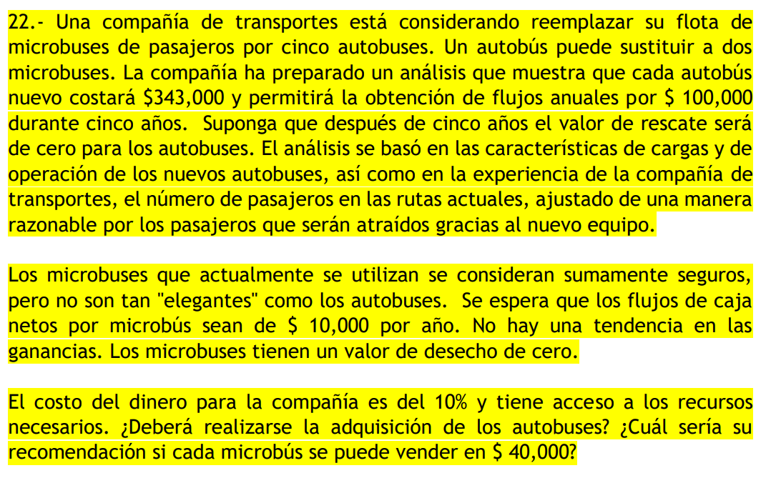

 | reemplazar microbuses por 5 autobuses
 | 1 autobus = 2 microbuses
 | 5 autobuses = 10 microbuses tienen

 | 1 autobus | -343000 | 100000 | 5 años |  | 1 microbus | 10000
 | 5 | -1715000 | 500000 |  |  | 10 | 100000
10%
Autobuses | 0 | 1 | 2 | 3 | 4 | 5 | VPN | TIR
flujo | -1715000 | 500000 | 500000 | 500000 | 500000 | 500000
tasa | 10% | 10% | 10% | 10% | 10% | 10%
desc | -1715000 | 454545.45455 | 413223.1405 | 375657.40045 | 341506.72768 | 310460.66153 | 180393.3847 | 14%
Microbuses | 0 | 1 | 2 | 3 | 4 | 5 | VPN | TIR
flujo | 100000 | 100000 | 100000 | 100000 | 100000 | 100000
tasa | 10% | 10% | 10% | 10% | 10% | 10% |  | (inf)
desc | 100000 | 90909.090909 | 82644.628099 | 75131.48009 | 68301.345537 | 62092.132306 | 479078.67694 | 11582606428%

no se deben adquirir los autobuses, ya que al ya tenerse no requiere inversión, haciendo que la TIR sea infinito, e incluso la VPN es mayor en el caso de seguir con microbuses

Microbuses | 0 | 1 | 2 | 3 | 4 | 5 | VPN | TIR
flujo | 100000 | 100000 | 100000 | 100000 | 100000 | 500000
tasa | 10% | 10% | 10% | 10% | 10% | 10% |  | (inf)
desc | 100000 | 90909.090909 | 82644.628099 | 75131.48009 | 68301.345537 | 310460.66153 | 727447.20616 | 11582606428%

con mayor razón, la misma decisión

ex23d
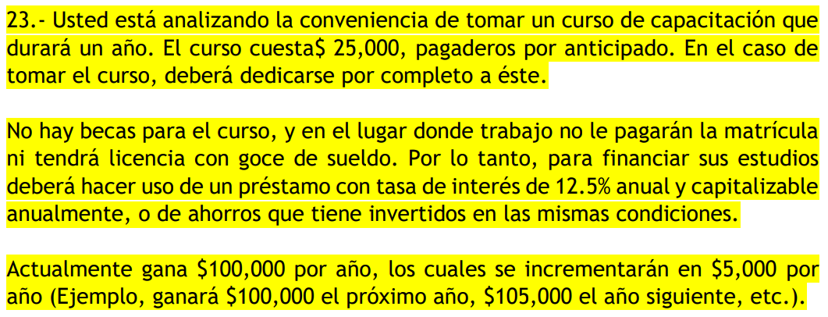

12.50% | 29 | 39 | 31 | 21
 | 0 | 1 | 2 | 3 | 4 | 5 | 6 | 7 | 8 | 9 | 10 | 11 | 12 | 13 | 14 | 15 | 16 | 17 | 18 | 19 | 20 | 21 | 22 | 23 | 24 | 25 | 26 | 27 | 28 | 29 | 30 | 31
 | -25000 | 0 | 130000 | 135000 | 140000 | 145000 | 150000 | 155000 | 160000 | 165000 | 170000 | 175000 | 180000 | 185000 | 190000 | 195000 | 200000 | 205000 | 210000 | 215000 | 220000 | 225000 | 230000 | 235000 | 240000 | 245000 | 250000 | 255000 | 260000

 | 0 | 1 | 2 | 3 | 4 | 5 | 6 | 7 | 8 | 9 | 10 | 11 | 12 | 13 | 14
 | 100000 | 105000 | 110000 | 115000 | 120000 | 125000 | 130000 | 135000
 |  |  |  |  |  |  | pago el curso
 | a 5 años
 | 25000 | 28125 | 35595.703125 | 50682.163239 | 81183.025637 | 146294.44827 | 296580.76432

ex25
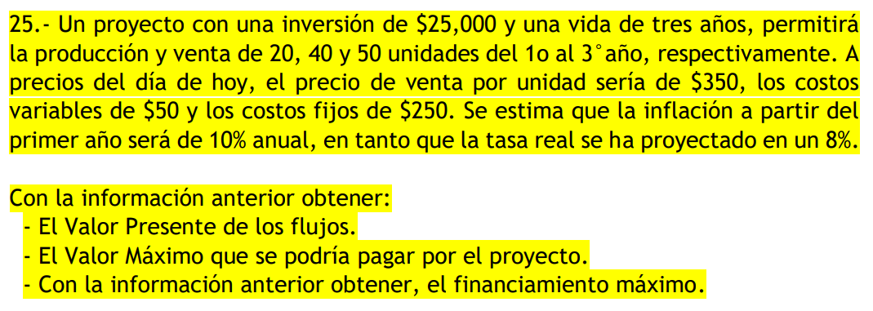

 | 0 | 1 | 2 | 3
 | -25000
venta u |  | 20 | 40 | 50 |  |  | TN
precio u |  | 350 | 415.8 | 493.9704 |  |  | 0.188
costo v |  | -50 | -59.4 | -70.5672
costo f |  | -250 | -297 | -352.836

 | 0 | 1 | 2 | 3 | VPN
i | -25000
ganancia |  | 7000 | 16632 | 24698.52
cv |  | -1000 | -2376 | -3528.36
cf |  | -250 | -297 | -352.836
flujo neto | -25000 | 5750 | 13959 | 20817.324
tasa | 0.188 | 0.188 | 0.188 | 0.188
desc | -25000 | 4840.0673401 | 9890.5723906 | 12415.824916 | 2146.4646465

 | 0 | 1 | 2 | 3 | VPN
i | -27146.464646 |  |  |  |  | el valor máximo q se puede pagar por la inversión (o sea invertir) sin que perdamos es -27146.5
ganancia |  | 7000 | 16632 | 24698.52
cv |  | -1000 | -2376 | -3528.36
cf |  | -250 | -297 | -352.836
flujo neto | -27146.464646 | 5750 | 13959 | 20817.324
tasa | 0.188 | 0.188 | 0.188 | 0.188
desc | -27146.464646 | 4840.0673401 | 9890.5723906 | 12415.824916 | 0

